Rhino in SA Poached
13 | 2007
83 | 2008
122 | 2009
333 | 2010
448 | 2011
668 | 2012

Caza furtiva del rinceronte en Sudáfrica 2007-2012

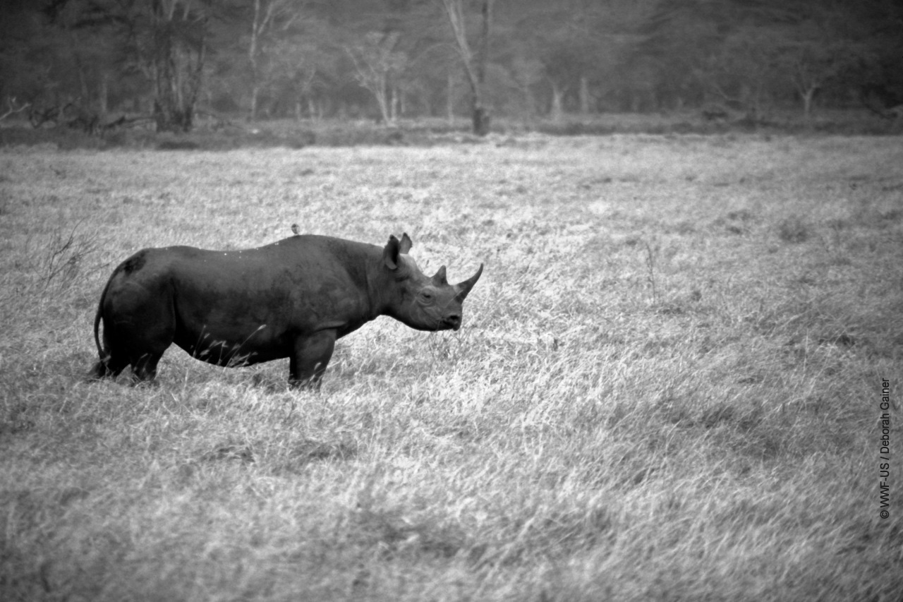

El incremento en tan sólo un año ha sido de más del 33%
De 2007 a 2009, el número de rinocerontes cazados furtivamente aumentó en un 800%.

